КВАРТИРНЫЕ
ПРАЙС РАСПРОДАЖА ОТ 24.07.2025г. ЦЕНЫ УКАЗАНЫ В РУБЛЯХ С УЧЕТОМ НДС
ШОК-цена! Скидки до -80% на входные двери прошлых коллекций BERSERKER! Ловите момент пока не раскупили! Акция продлится до 31.08.2025 |  |  | Для заказа: менеджер Николаева Наталия Тел. +7 906 381 39 88 Эл. почта info@bersgroup.ru
КВАРТИРНЫЕ ДВЕРИ
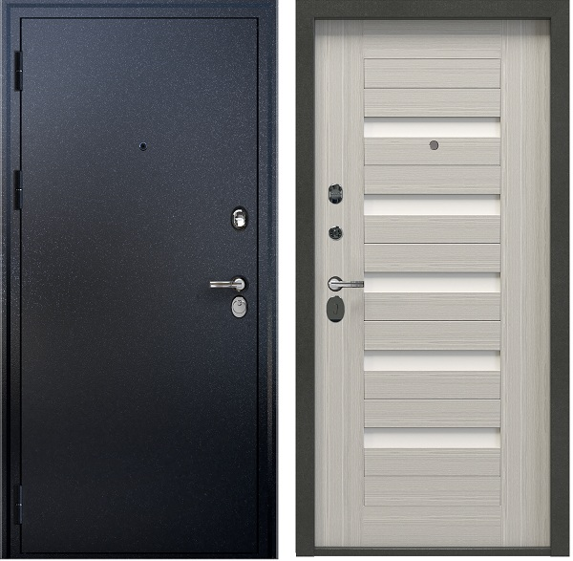 Стальная Дверь C-G201 |  |  | ФОТО
Технические характеристики |  |  | 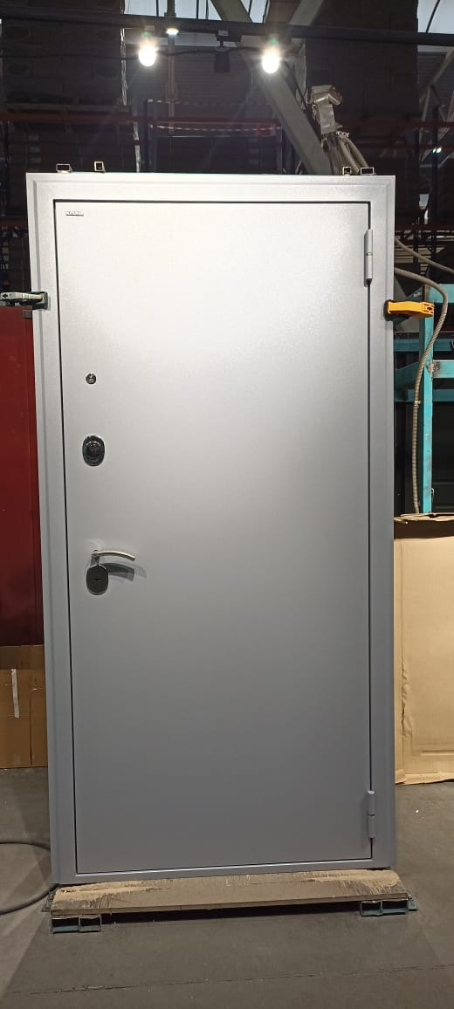 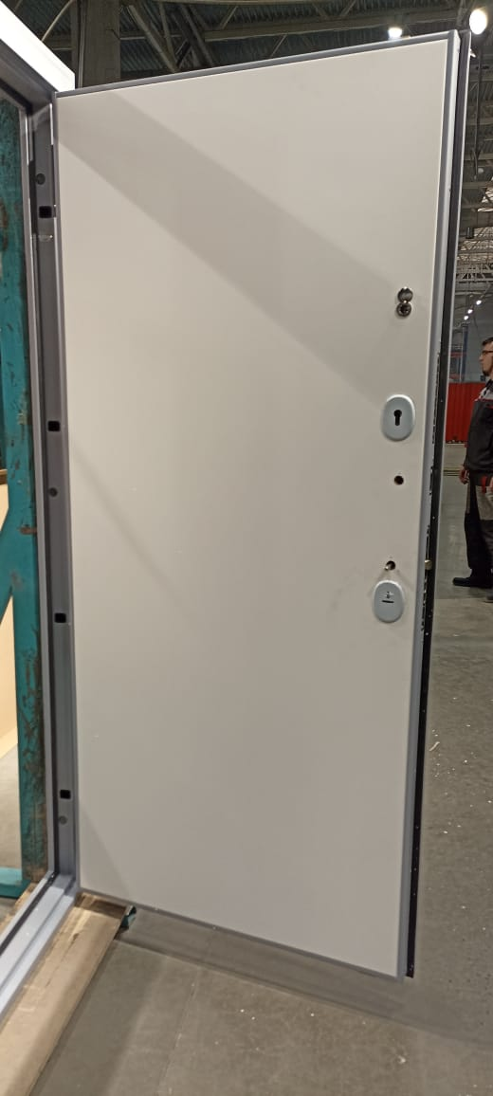
Толщина полотна | 70 мм
Толщина короба | 100 мм
Уплотнение | 2 контура D образных
Петли | 2 шт. С опорным подшипником 20х140
Отделка снаружи | лист стали 1,5 мм. Цвет 7001 муар серый
Отделка внутри | гладкая панель МДФ софт белый
Замок основной | Гардиан 32.01 цилиндровый
Замок дополнительный | Гардиан 30.01. сувальдный 3 класс
Ночная задвижка | есть
Утеплитель полотна | Минеральная плита KNAUF TERMO
Противосъёмные штыри | 3 шт PointLock
Регулировка | Эксцентрик
Открывание | правое
Размер | 960-2050мм
Остатки | 1 шт.
код | 6318 (2)
Цена было | 68,490 ₽ | скидка 80% !!!
ЦЕНА РАСПРОДАЖИ | 13,698 ₽
0
Стальная Дверь C-G201 |  |  | ФОТО
Технические характеристики
Толщина полотна | 70 мм
Толщина короба | 100 мм
Уплотнение | 2 контура D образных
Петли | 2 шт. С опорным подшипником 20х140
Отделка снаружи | лист стали 1,5 мм. Цвет 8017 муар серый
Отделка внутри | панель МДФ
Замок основной | Гардиан 32.01 цилиндровый
Замок дополнительный | Гардиан 30.01. сувальдный 3 класс
Ночная задвижка | есть
Утеплитель полотна | Минеральная плита KNAUF TERMO
Противосъёмные штыри | 3 шт PointLock
Регулировка | Эксцентрик
Открывание | правое
Размер | 960-2050мм
Остатки | 1 шт.
код | 6318 (4)
Цена было | 39,120 ₽ | скидка 65% !!!
ЦЕНА РАСПРОДАЖИ | 13,692 ₽
0
Стальная Дверь GA-G363M |  |  | ФОТО
Технические характеристики |  |  | 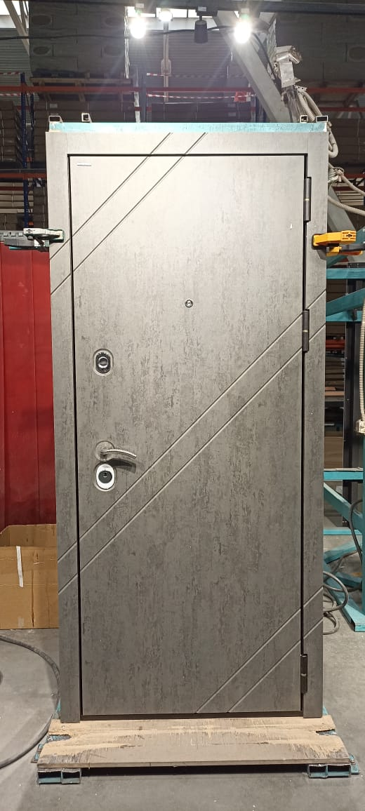 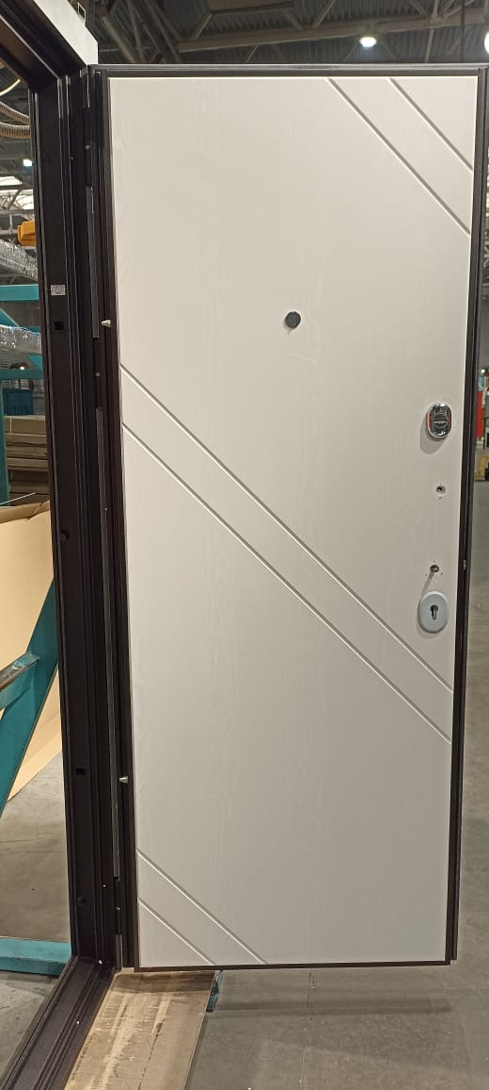
Толщина полотна | 80 по металлу + 12 мм отделка
Толщина короба | 94 по металлу + 12 мм наличники
Уплотнение | 3 контура (2 D образных и 1 магнитный)
Петли | 3 шт. С опорным подшипником 20х140
Отделка снаружи | МДФ панель бет чикаго графит
Отделка внутри | МДФ панель африканская лапача милк
Замок основной | Гардиан 32.01 цилиндровый
Замок дополнительный | Гардиан 30.01. сувальдный 3 класс
Ночная задвижка | есть
Утеплитель полотна | Минеральная плита KNAUF TERMO
Противосъёмные штыри | 3 шт PointLock
Регулировка | Эксцентрик
Открывание | правое
Размер | 860-2050мм
Остатки | 3 шт.
код | 12043 (39)
Цена было | 37,223 ₽ | скидка 65% !!!
ЦЕНА РАСПРОДАЖИ | 13,028 ₽
0
Стальная Дверь GA-K363МKб |  |  | ФОТО
Технические характеристики
Толщина полотна | 80 по металлу + 12 мм отделка
Толщина короба | 94 по металлу + 12 мм наличники
Уплотнение | 3 контура (2 D образных и 1 магнитный)
Петли | 3 шт. С опорным подшипником 20х140
Отделка снаружи | МДФ панель ? (металл муар белый)
Отделка внутри | МДФ панель белая
Замок основной | Гардиан 32.01 цилиндровый
Замок дополнительный | Гардиан 30.01. сувальдный 3 класс
Ночная задвижка | есть
Утеплитель полотна | Минеральная плита KNAUF TERMO
Противосъёмные штыри | 3 шт PointLock
Регулировка | Эксцентрик
Открывание | левое
Размер | 860-2050мм
Остатки | 2 шт.
код | 14808 (5/3)
Цена было | 35,640 ₽ | скидка 55% !!!
ЦЕНА РАСПРОДАЖИ | 16,038 ₽
0
Стальная Дверь MF- G201 |  |  | ФОТО
Технические характеристики |  |  | 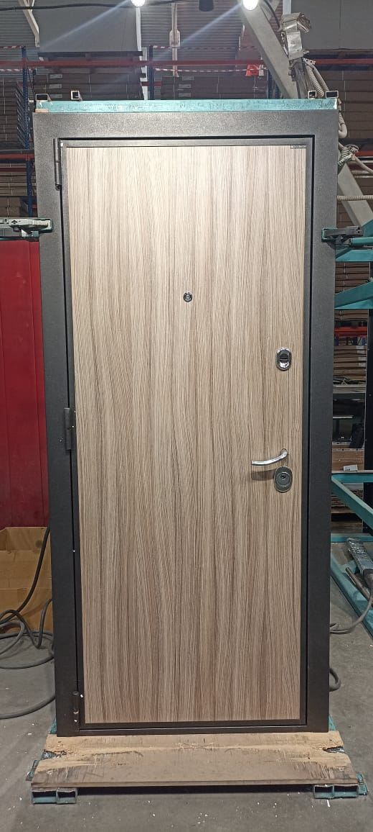 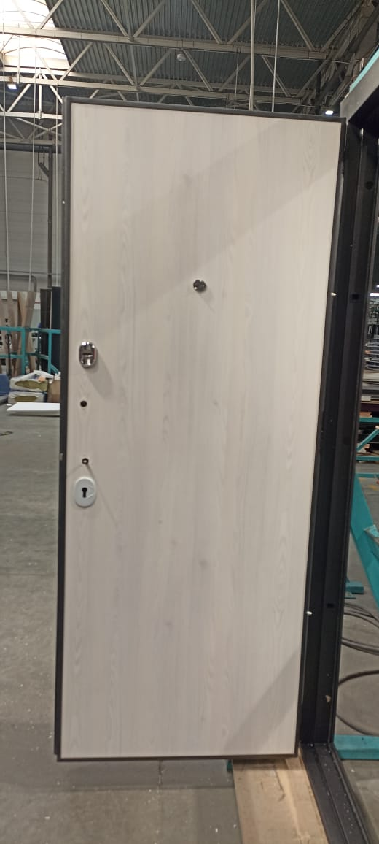
Толщина полотна | 91 мм
Толщина короба | 105 мм
Уплотнение | 3 контура (2 D образных и 1 магнитный)
Петли | 3 шт. С опорным подшипником 20х140
Отделка снаружи | МДФ панель палисандр светлый (металл черный муар)
Отделка внутри | МДФ панель сосна прованс
Замок основной | Гардиан 32.01 цилиндровый
Замок дополнительный | Гардиан 30.01. сувальдный 3 класс
Ночная задвижка | есть
Утеплитель полотна | Минеральная плита KNAUF TERMO
Противосъёмные штыри | 3 шт PointLock
Регулировка | Эксцентрик
Открывание | правая
Размер | 860-2050мм
Остатки | 1 шт.
код | 6523 (7)
Цена было | 69,704 ₽ | скидка 85% !!!
ЦЕНА РАСПРОДАЖИ | 10,456 ₽
0
Стальная Дверь MF- G201 |  |  | ФОТО
Технические характеристики |  |  | 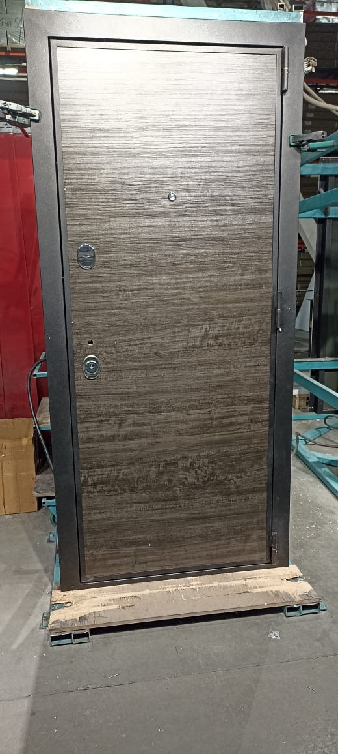 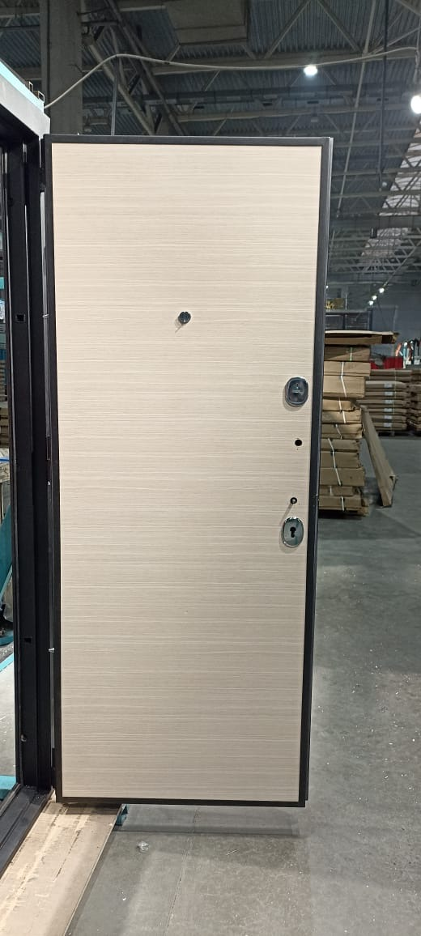
Толщина полотна | 91 мм
Толщина короба | 105 мм
Уплотнение | 3 контура (2 D образных и 1 магнитный)
Петли | 3 шт. С опорным подшипником 20х140
Отделка снаружи | МДФ панель технопласт/ техно сталь (металл черный муар)
Отделка внутри | МДФ панель сосна прованс
Замок основной | Гардиан 32.01 цилиндровый
Замок дополнительный | Гардиан 30.01. сувальдный 3 класс
Ночная задвижка | есть
Утеплитель полотна | Минеральная плита KNAUF TERMO
Противосъёмные штыри | 3 шт PointLock
Регулировка | Эксцентрик
Открывание | правая
Размер | 860-2050мм
Остатки | 1 шт.
код | 6523 (1)
Цена было | 40,035 ₽ | скидка 70% !!!
ЦЕНА РАСПРОДАЖИ | 12,011 ₽
1
Стальная Дверь G-G313M(5) |  |  | ФОТО
Технические характеристики
Толщина полотна | 80 по металлу + 16 мм отделка
Толщина короба | 95 по металлу + 12 мм наличники
Уплотнение | 3 контура (2 D образных и 1 магнитный)
Петли | 3 шт. С опорным подшипником 20х140
Отделка снаружи | МДФ панель венге (муар черный)
Отделка внутри | МДФ панель бетон крем
Замок основной | Гардиан 32.01 цилиндровый
Замок дополнительный | Гардиан 30.01. сувальдный 3 класс
Ночная задвижка | есть
Утеплитель полотна | Минеральная плита KNAUF TERMO
Противосъёмные штыри | 3 шт PointLock
Регулировка | Эксцентрик
Открывание | правая
Размер | 960-2050мм
Остатки | 1 шт.
код | 17516 (5)
Цена было | 36,685 ₽ | скидка 45% !!!
ЦЕНА РАСПРОДАЖИ | 20,177 ₽
1
Стальная Дверь G7Pвн-G201 (ДВЕРЬ ВНУТРЕННЕГО ОТКРЫВАНИЯ) |  |  | ФОТО
Технические характеристики
Толщина полотна | 74 мм
Толщина короба | 100 мм
Уплотнение | 2 контура ( D образных)
Петли | 2 шт. С опорным подшипником 20х140
Отделка снаружи | МДФ панель (RAL 7012 шагрень)
Отделка внутри | МДФ панель бетон крем
Замок основной | Гардиан 32.01 цилиндровый
Замок дополнительный | Гардиан 30.01. сувальдный 3 класс
Ночная задвижка | есть
Утеплитель полотна | Минеральная плита KNAUF TERMO
Противосъёмные штыри | 3 шт PointLock
Регулировка | Эксцентрик
Открывание | правая 4 шт / левая 1 шт.
Размер | 1000-2070 мм 4 шт ( 3 шт правых и 1 левая) , 960-2070 мм 1 шт прав.
Остатки | 5 шт.
код | 18010 (6/5/4)
Цена было | 46,417 ₽ | скидка 70% !!!
ЦЕНА РАСПРОДАЖИ | 13,925 ₽
1
Стальная Дверь GA-K363МKб |  |  | ФОТО
Технические характеристики
Толщина полотна | 80 по металлу + 12 мм отделка
Толщина короба | 94 по металлу + 12 мм наличники
Уплотнение | 3 контура ( 2D образных и 1 магнитный)
Петли | 3 шт. С опорным подшипником 20х140
Отделка снаружи | МДФ панель белая (муар белый)
Отделка внутри | МДФ панель белая
Замок основной | Гардиан 32.01 цилиндровый
Замок дополнительный | Гардиан 30.01. сувальдный 3 класс
Ночная задвижка | есть
Утеплитель полотна | Минеральная плита KNAUF TERMO
Противосъёмные штыри | 3 шт PointLock
Регулировка | Эксцентрик
Открывание | правая
Размер | 860-2050
Остатки | 1 шт.
код | 14808 (14)
Цена было | 50,609 ₽ | скидка 65% !!!
ЦЕНА РАСПРОДАЖИ | 17,713 ₽
1
Стальная Дверь KA2-G301 |  |  | ФОТО
Технические характеристики
Толщина полотна | 120 с наружной 12мм и внутренней 16мм отделкой
Толщина короба | 117 по металлу + 12 мм мдф
Уплотнение | 3 контура ( 2D образных и 1 магнитный)
Петли | 3 шт. С опорным подшипником 20х140
Отделка снаружи | МДФ панель венге (муар черный)
Отделка внутри | МДФ панель софт тоффи
Замок основной | Гардиан 32.01 цилиндровый
Замок дополнительный | Гардиан 30.01. сувальдный 3 класс
Ночная задвижка | есть
Утеплитель полотна | Минеральная плита KNAUF TERMO
Противосъёмные штыри | 3 шт PointLock
Регулировка | Эксцентрик
Открывание | правая/ левая
Размер | 960-2050
Остатки | 1 шт. левая и 1 шт.правая
код | 9164 (165 и 166)
Цена было | 122,050 ₽ | скидка 70% !!!
ЦЕНА РАСПРОДАЖИ | 24,410 ₽
1
Стальная Дверь KA4-G301 |  |  | ФОТО
Технические характеристики |  |  | 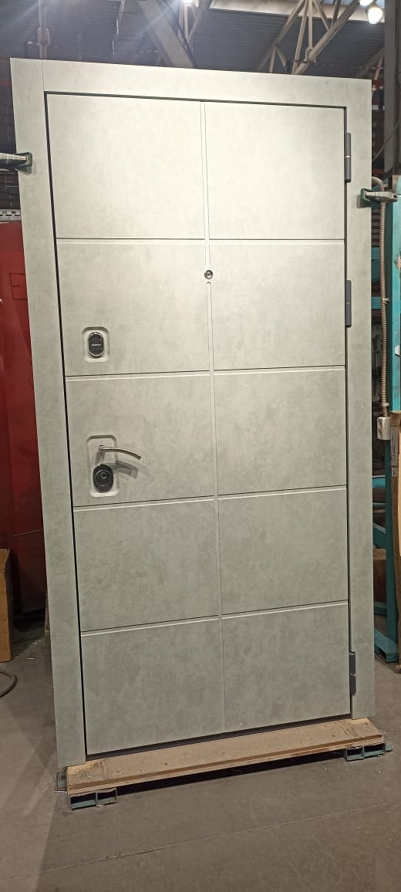 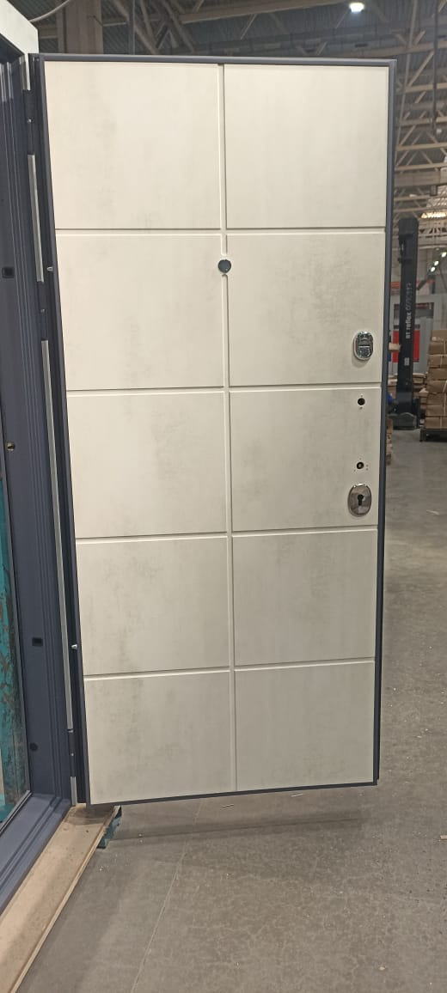
Толщина полотна | 122 с наружной и внутренней отделкой
Толщина короба | 117 по металлу + 12 мм мдф
Уплотнение | 3 контура ( 2D образных и 1 магнитный)
Петли | 3 шт. С опорным подшипником 20х140
Отделка снаружи | МДФ панель бетон лофт грей (муар серый)
Отделка внутри | МДФ панель бетон крем
Замок основной | Гардиан 32.01 цилиндровый
Замок дополнительный | Гардиан 30.01. сувальдный 3 класс
Ночная задвижка | есть
Утеплитель полотна | Пенопласт, Фольгоизолон, Полиспен, Изол
Противосъёмные штыри | 3 шт PointLock
Регулировка | Эксцентрик
Открывание | правая
Размер | 960-2050
Остатки | 1 шт.
код | 9364 (4)
Цена было | 43,450 ₽ | скидка 50% !!!
ЦЕНА РАСПРОДАЖИ | 21,725 ₽
3
Стальная Дверь G-G313Mz |  |  | ФОТО
Технические характеристики
Толщина полотна | 80 по металлу + 16 мм отделка
Толщина короба | 95 по металлу + 12 мм наличники
Уплотнение | 3 контура ( 2D образных и 1 магнитный)
Петли | 3 шт. С опорным подшипником 20х140
Отделка снаружи | МДФ панель черный кварц (муар черный)
Отделка внутри | МДФ панель венге
Замок основной | Гардиан 32.01 цилиндровый
Замок дополнительный | Гардиан 30.01. сувальдный 3 класс
Ночная задвижка | есть
Утеплитель полотна | Минеральная плита KNAUF TERMO
Противосъёмные штыри | 3 шт PointLock
Регулировка | Эксцентрик
Открывание | левая
Размер | 960-2050 мм
Остатки | 2 шт.
код | 8770 (234)
Цена было | 50,470 ₽ | скидка 40% !!!
ЦЕНА РАСПРОДАЖИ | 30,282 ₽
3
Стальная Дверь G11F-G202 |  |  | ФОТО
Технические характеристики |  |  | 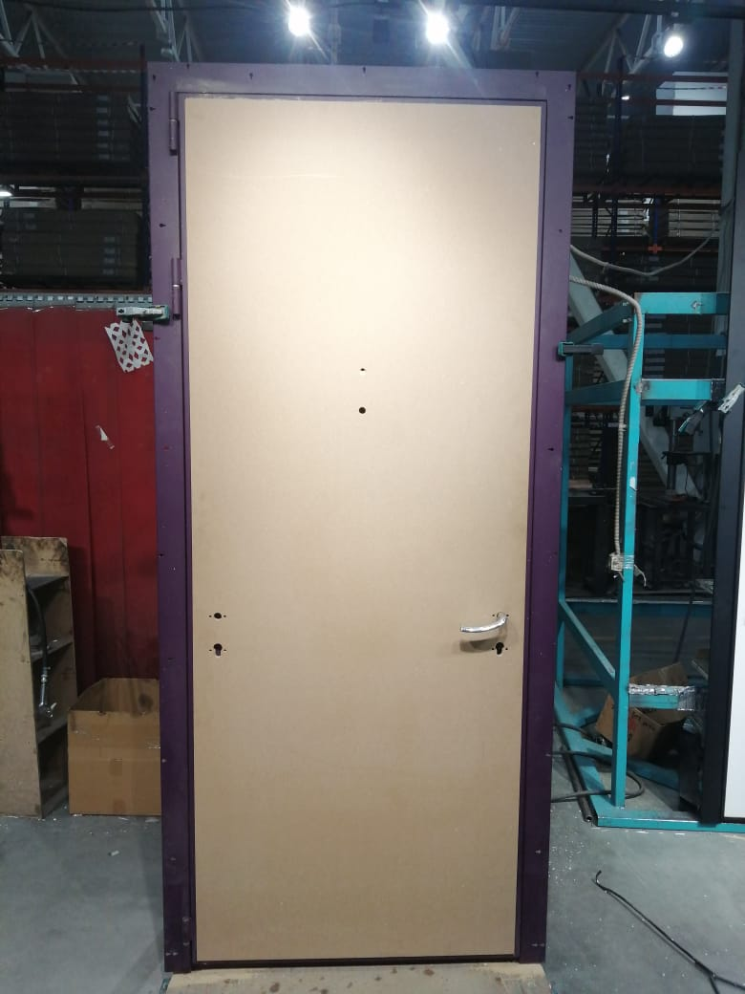
Толщина полотна
Толщина короба
Уплотнение | 3 контура ( 2D образных и 1 магнитный)
Петли | 3 шт. С опорным подшипником 20х140
Отделка снаружи | МДФ панель заглушка (муар фиолет. краска NCS S 7020-R40B)
Отделка внутри | МДФ панель софт белый
Замок основной
Замок дополнительный
Ночная задвижка
Утеплитель полотна | Минеральная плита KNAUF TERMO
Противосъёмные штыри | 3 шт PointLock
Регулировка | Эксцентрик
Открывание | левая
Размер | 970-2364 мм
Остатки | 3 шт.
код | 21363 (62)
Цена было | 100,593 ₽ | скидка 70% !!!
ЦЕНА РАСПРОДАЖИ | 30,178 ₽
3
Стальная Дверь G17нп-G203 |  |  | ФОТО
Технические характеристики |  |  | 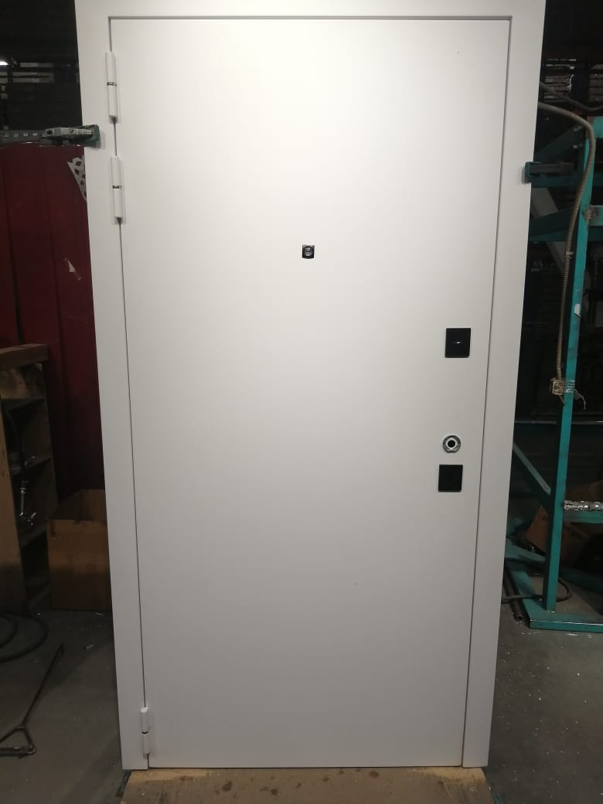 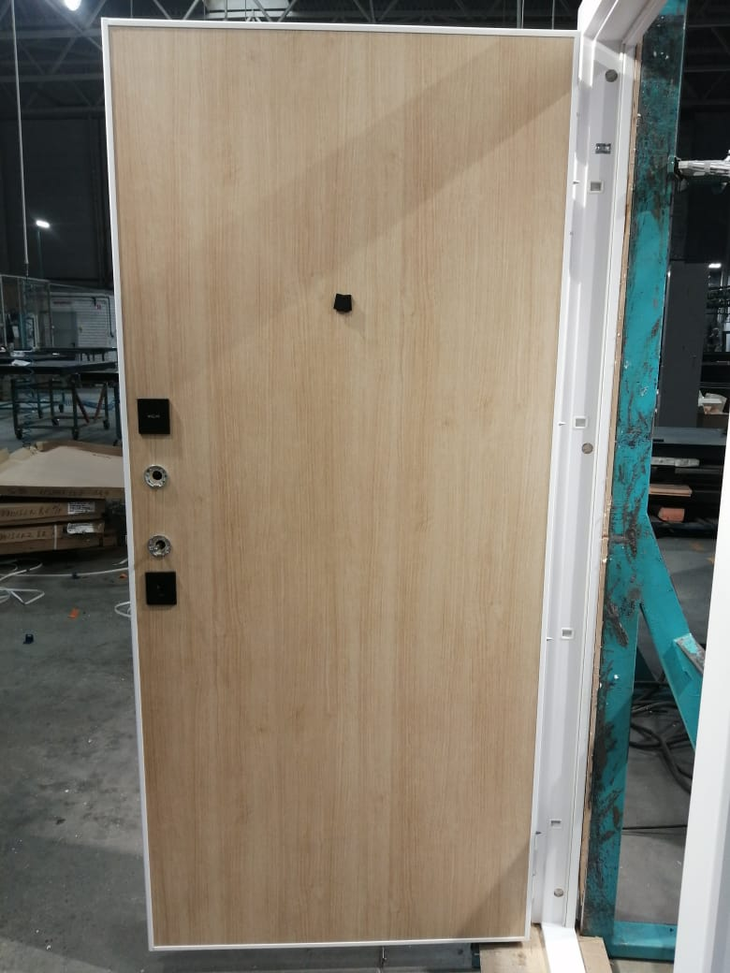
Толщина полотна | 80 по металлу + 16 мм отделка
Толщина короба | 95 по металлу + 12 мм наличники
Уплотнение | 3 контура ( 2D образных и 1 магнитный)
Петли | 3 шт. С опорным подшипником 20х140
Отделка снаружи | МДФ панель черный кварц (RAL 9003 муар белый)
Отделка внутри | МДФ панель венге
Замок основной | Гардиан 32.01 цилиндровый
Замок дополнительный | Гардиан 30.01. сувальдный 3 класс
Ночная задвижка | есть
Утеплитель полотна | Минеральная плита KNAUF TERMO
Противосъёмные штыри | 3 шт PointLock
Регулировка | Эксцентрик
Открывание | левая
Размер | 980-2050 мм
Остатки | 1 шт.
код | 22177 (1)
Цена было | 60,445 ₽ | скидка 60% !!!
ЦЕНА РАСПРОДАЖИ | 24,178 ₽
3
Стальная Дверь GA-K363M |  |  | ФОТО
Технические характеристики |  |  | 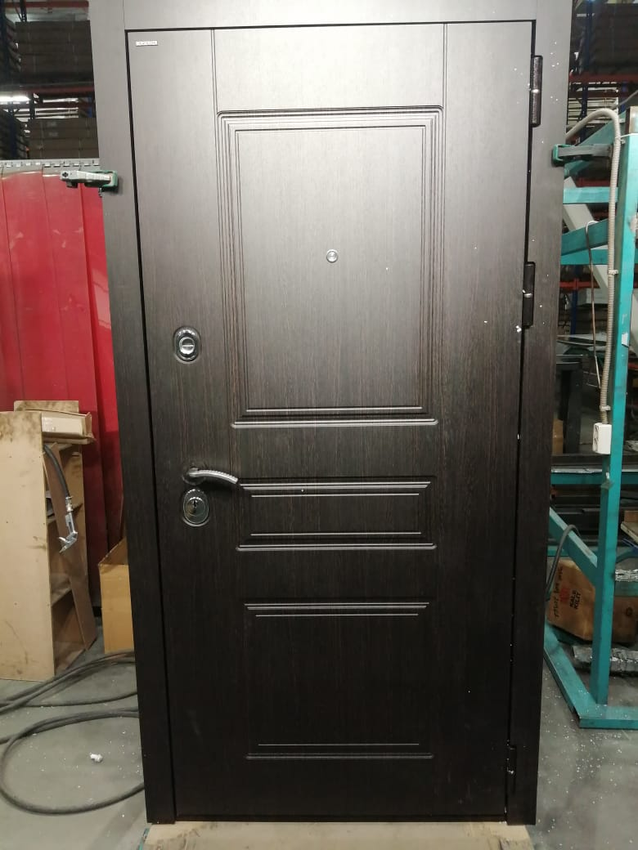 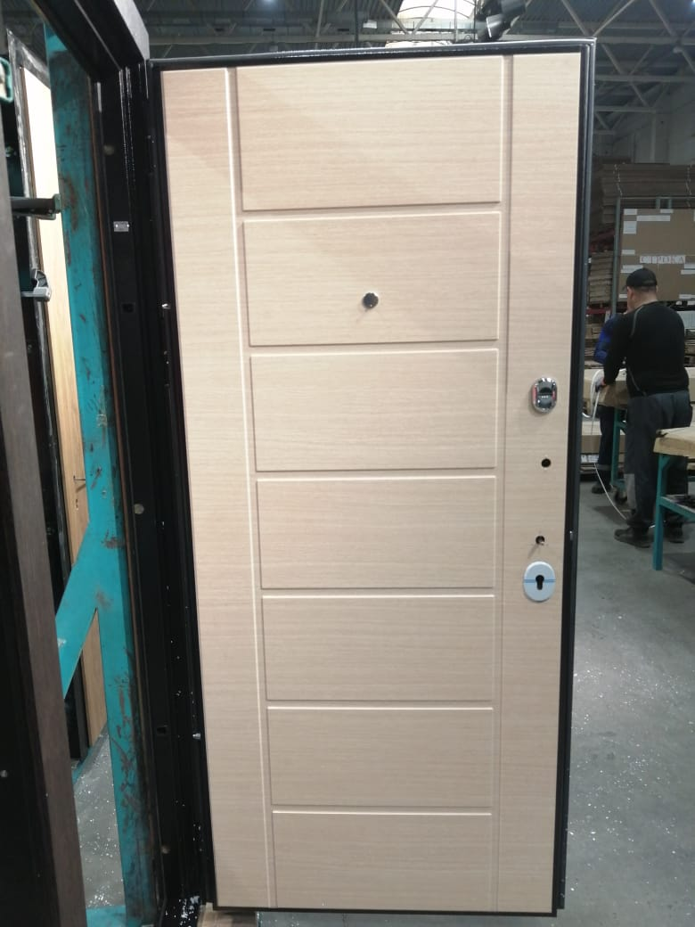
Толщина полотна | 80 по металлу + 12 или 10 мм отделка
Толщина короба | 94 по металлу + 12 или 10 мм наличники
Уплотнение | 3 контура ( 2D образных и 1 магнитный)
Петли | 3 шт. С опорным подшипником 20х140
Отделка снаружи | МДФ панель венге (антик медь)
Отделка внутри | МДФ панель светлая
Замок основной | Цилиндровый 442 w/b KALE
Замок дополнительный | Замок Врезной Сувальдный 447/L Никель 4 Кл KALE
Ночная задвижка | есть
Утеплитель полотна | Минеральная плита KNAUF TERMO
Противосъёмные штыри | 3 шт PointLock
Регулировка | Эксцентрик
Открывание | правая
Размер | 960-2050 мм
Остатки | 1 шт.
код | 13011 (126)
Цена было | 94,692 ₽ | скидка 75% !!!
ЦЕНА РАСПРОДАЖИ | 23,673 ₽
3
Стальная Дверь GA-K363MRL(bl) |  |  | ФОТО
Технические характеристики
Толщина полотна | 80 по металлу + 12 или 10 мм отделка
Толщина короба | 94 по металлу + 12 или 10 мм наличники
Уплотнение | 3 контура ( 2D образных и 1 магнитный)
Петли | 3 шт. С опорным подшипником 20х140
Отделка снаружи | МДФ панель антрацит софт (муар черный)
Отделка внутри | МДФ панель белая
Замок основной | Цилиндровый 442 w/b KALE
Замок дополнительный | Замок Врезной Сувальдный 447/L Никель 4 Кл KALE
Ночная задвижка | есть
...
ПРАЙС РАСПРОДАЖА ОТ 24.07.2025г. ЦЕНЫ УКАЗАНЫ В РУБЛЯХ С УЧЕТОМ НДС
ШОК-цена! Скидки до -80% на входные двери прошлых коллекций BERSERKER! Ловите момент пока не раскупили! Акция продлится до 31.08.2025 |  |  | Для заказа: менеджер Николаева Наталия Тел. +7 906 381 39 88 Эл. почта info@bersgroup.ru
Противосъёмные штыри | 3 шт PointLock
Регулировка | Эксцентрик
Открывание | правая
Размер | 960-2050 мм
Остатки | 1 шт.
код | 22025 (13)
Цена было | 110,097 ₽ | скидка 70% !!!
ЦЕНА РАСПРОДАЖИ | 33,029 ₽
3
Стальная Дверь GA-K363MRL(bl) |  |  | ФОТО
Технические характеристики |  |  | 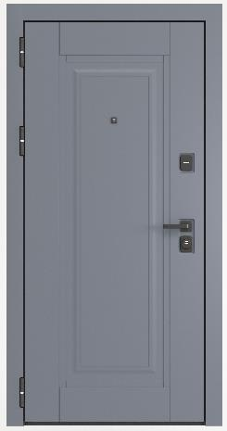 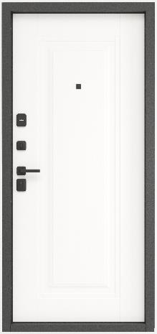
Толщина полотна | 80 по металлу + 12 или 10 мм отделка
Толщина короба | 94 по металлу + 12 или 10 мм наличники
Уплотнение | 3 контура ( 2D образных и 1 магнитный)
Петли | 3 шт. С опорным подшипником 20х140
Отделка снаружи | МДФ панель маренго софт (муар серый)
Отделка внутри | МДФ панель белая
Замок основной | Цилиндровый 442 w/b KALE
Замок дополнительный | Замок Врезной Сувальдный 447/L Никель 4 Кл KALE
Ночная задвижка | есть
Утеплитель полотна | Минеральная плита KNAUF TERMO
...
ПРАЙС РАСПРОДАЖА ОТ 24.07.2025г. ЦЕНЫ УКАЗАНЫ В РУБЛЯХ С УЧЕТОМ НДС
ШОК-цена! Скидки до -80% на входные двери прошлых коллекций BERSERKER! Ловите момент пока не раскупили! Акция продлится до 31.08.2025 |  |  | Для заказа: менеджер Николаева Наталия Тел. +7 906 381 39 88 Эл. почта info@bersgroup.ru
Регулировка | Эксцентрик
Открывание | правая
Размер | 960-2050 мм
Остатки | 5 шт.
код | 15
Размер | 960-2050 мм
Цена было | 77,440 ₽ | скидка 55% !!!
ЦЕНА РАСПРОДАЖИ | 34,848 ₽
3
Стальная Дверь H9-B301 |  |  | ФОТО
Технические характеристики |  |  | 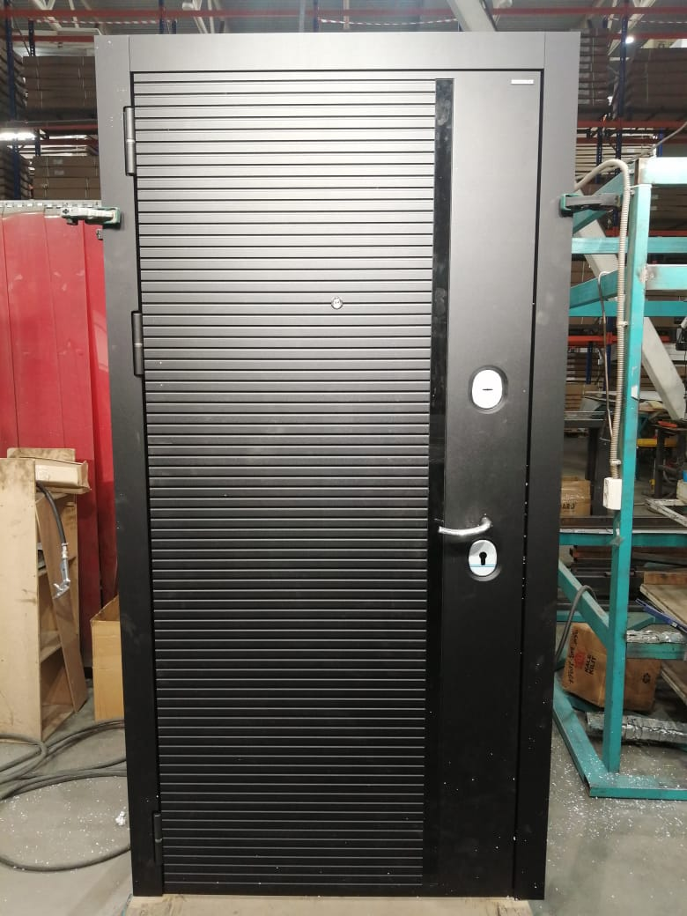 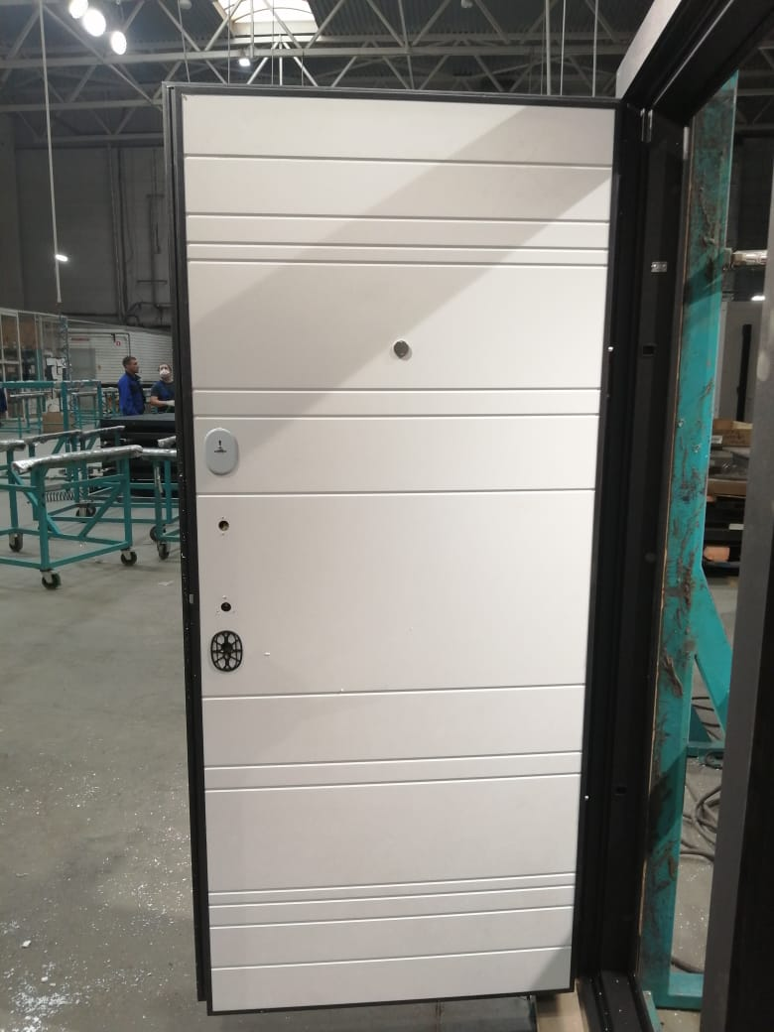
Толщина полотна | 120 с наружной 10мм и внутренней 8 мм отделкой
Толщина короба | 124 по металлу + 10 мм мдф
Уплотнение | 3 контура ( 2D образных и 1 магнитный)
Петли | 3 шт. С опорным подшипником 20х140
Отделка снаружи | МДФ панель черный кварц (муар черный с бл.)
Отделка внутри | МДФ панель бетон лофт белый
Замок основной | Замок Border ЗВ-4 3/85Г
Замок дополнительный | Замок Сувальдный 87346 Border G 8-6 Э Ключ 112 Мм
Ночная задвижка | есть
Утеплитель полотна | Минеральная плита KNAUF TERMO
Противосъёмные штыри | 3 шт PointLock
Регулировка | Эксцентрик
Открывание | левая
Размер | 960-2050 мм
Остатки | 1 шт.
код | 18986 (8)
Цена было | 128,050 ₽ | скидка 80% !!!
ЦЕНА РАСПРОДАЖИ | 25,610 ₽
3
Стальная Дверь H9-B301 |  |  | ФОТО
Технические характеристики |  |  | 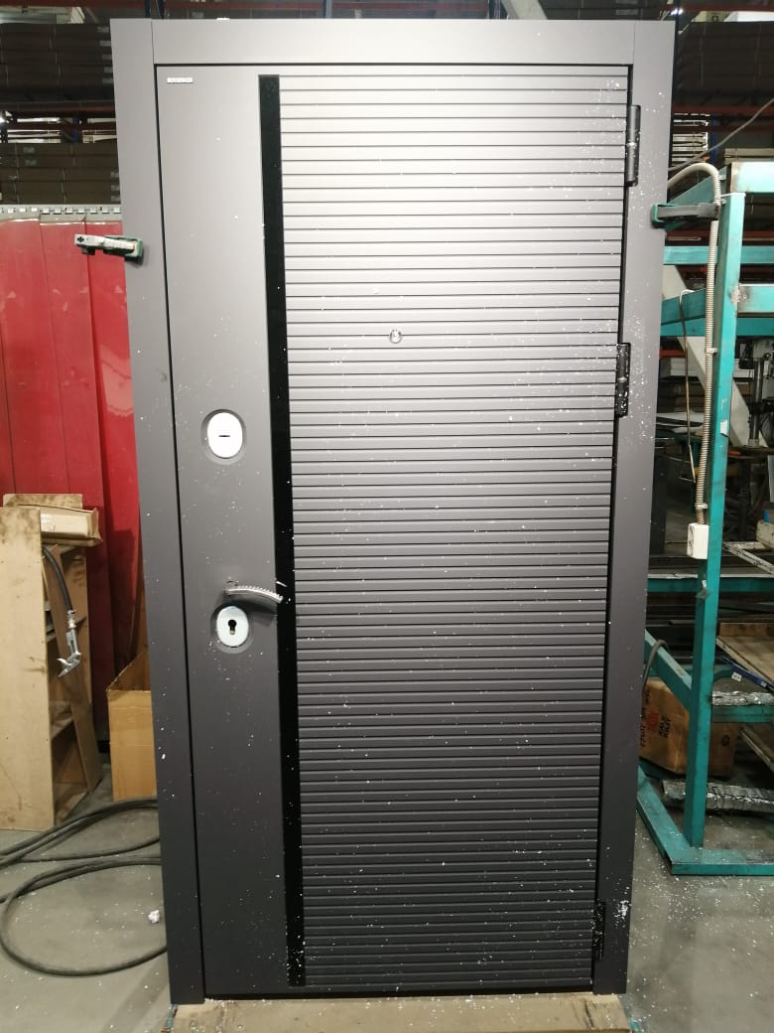 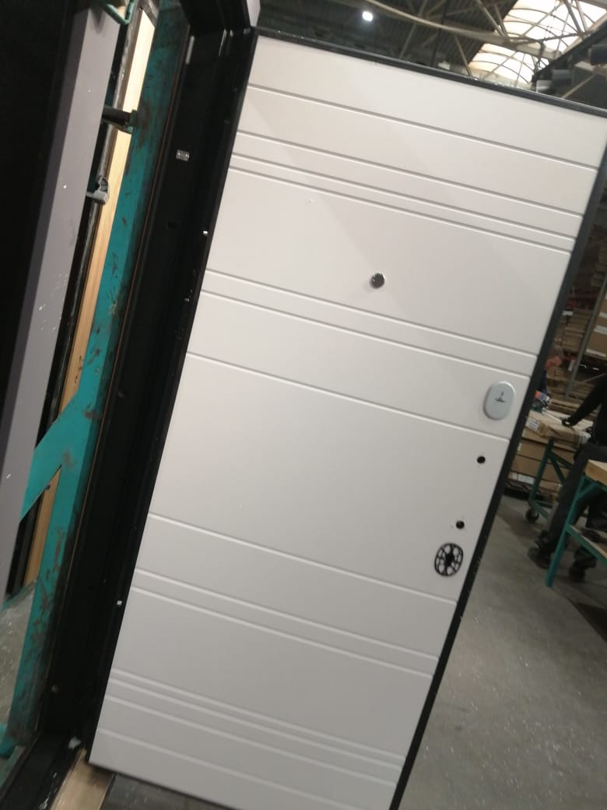
Толщина полотна | 120 с наружной 10мм и внутренней 8 мм отделкой
Толщина короба | 124 по металлу + 10 мм мдф
Уплотнение | 3 контура ( 2D образных и 1 магнитный)
Петли | 3 шт. С опорным подшипником 20х140
Отделка снаружи | МДФ панель черный кварц (муар черный с бл.)
Отделка внутри | МДФ панель бетон лофт белый
Замок основной | Замок Border ЗВ-4 3/85Г
Замок дополнительный | Замок Сувальдный 87346 Border G 8-6 Э Ключ 112 Мм
Ночная задвижка | есть
Утеплитель полотна | Минеральная плита KNAUF TERMO
...
ПРАЙС РАСПРОДАЖА ОТ 24.07.2025г. ЦЕНЫ УКАЗАНЫ В РУБЛЯХ С УЧЕТОМ НДС
ШОК-цена! Скидки до -80% на входные двери прошлых коллекций BERSERKER! Ловите момент пока не раскупили! Акция продлится до 31.08.2025 |  |  | Для заказа: менеджер Николаева Наталия Тел. +7 906 381 39 88 Эл. почта info@bersgroup.ru
Противосъёмные штыри | 3 шт PointLock
Регулировка | Эксцентрик
Открывание | левая
Размер | 960-2080 мм
Остатки | 1 шт.
код | 7302(1610)
Цена было | 108,503 ₽ | скидка 65% !!!
ЦЕНА РАСПРОДАЖИ | 37,976 ₽
4
Стальная Дверь GA-K363MRL(sc) |  |  | ФОТО
Технические характеристики |  |  | 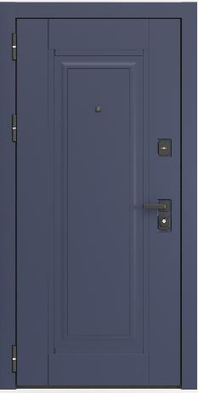 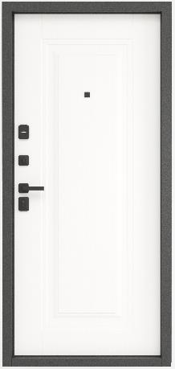
Толщина полотна | 80 по металлу + 12 или 10 мм отделка
Толщина короба | 94 по металлу + 12 или 10 мм наличники
Уплотнение | 3 контура ( 2D образных и 1 магнитный)
Петли | 3 шт. С опорным подшипником 20х140
Отделка снаружи | МДФ панель темно-синий софт (муар черный)
Отделка внутри | МДФ панель софт белый
Замок основной | Корпус Замка Врезного Цилиндрового 442 w/b KALE
Замок дополнительный | Замок Врезной Сувальдный 447/L Никель 4 Кл KALE
Ночная задвижка | есть
Утеплитель полотна | Минеральная плита KNAUF TERMO
...

УЛИЧНЫЕ
...
ПРАЙС РАСПРОДАЖА ОТ 24.07.2025г. ЦЕНЫ УКАЗАНЫ В РУБЛЯХ С УЧЕТОМ НДС
ШОК-цена! Скидки до -80% на входные двери прошлых коллекций BERSERKER! Ловите момент пока не раскупили! Акция продлится до 31.08.2025 |  |  | Для заказа: менеджер Николаева Наталия Тел. +7 906 381 39 88 Эл. почта info@bersgroup.ru
Противосъёмные штыри | 3 шт PointLock
Регулировка | Эксцентрик
Открывание | правая
Размер | 960-2050 мм
Остатки | 1 шт.
код | 20580 (1)
Цена было | 58,460 ₽ | скидка 70% !!!
ЦЕНА РАСПРОДАЖИ | 17,538 ₽
3
Стальная Дверь TL-B301 (TeploGarant один замок) |  |  | ФОТО
Технические характеристики |  |  | 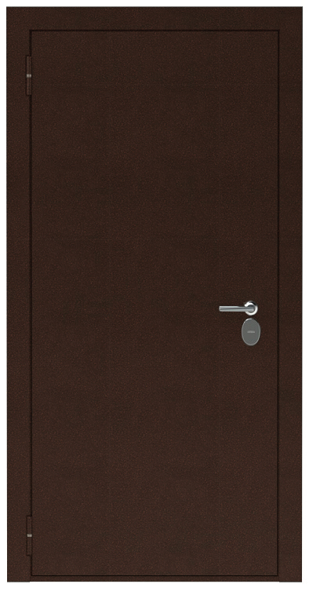 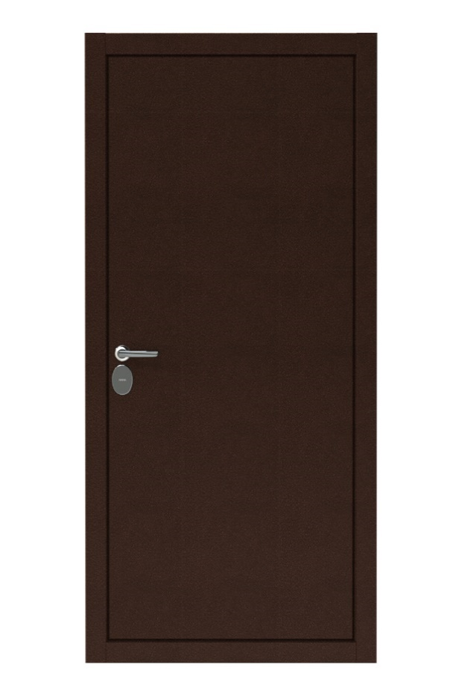
Толщина полотна | 102 мм
Толщина короба | 153 мм
Уплотнение | 3 контура D образных
Петли | 3 шт. С опорным подшипником 20х140
Отделка снаружи | Металл плоский лист 1,2 мм антик медь
Отделка внутри | Металл плоский лист 1,2 мм антик медь
Замок основной | Замок Сувальдный 87348 Border G 9-6 Э Ключ 112 Мм
Замок дополнительный | Замок Сувальдный 87346 Border G 8-6 Э Ключ 112 Мм
Ночная задвижка | есть
Утеплитель полотна | Лист «Пенопласт», терморазрыв
Противосъёмные штыри | 3 шт PointLock
Регулировка | Эксцентрик
Открывание | левая
Размер | 960-2050 мм
Остатки | 1 шт.
код | 17652 (99)
Цена было | 79,680 ₽ | скидка 70% !!!
ЦЕНА РАСПРОДАЖИ | 23,904 ₽
3
Стальная Дверь TMF-G305 (ручка-скоба с электро-механическим замком ALABAY-LATCH ) |  |  | ФОТО
Технические характеристики |  |  | 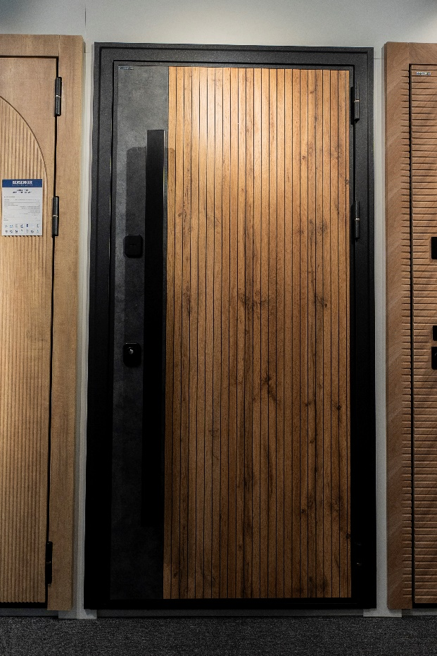
Толщина полотна | 100 мм
Толщина короба | 150 мм
Уплотнение | 3 контура D образных
Петли | 3 шт. С опорным подшипником 20х140
Отделка снаружи | HPL дуб вотан
Отделка внутри | МДФ панель афиканское лапачо милк
Замок основной | Электро-механический замок ALABAY-LATCH
Замок дополнительный | Гардиан 30.01 (сувальдный)
Ночная задвижка | есть
Утеплитель полотна | Минплита, Пробковая термоизоляция, Экструдированый полистирол» , Фольгированный вспененный полиэтилен, Пенопласт, Вспененный полиэтилен
Противосъёмные штыри | 3 шт PointLock
Регулировка | Эксцентрик
Открывание | левая
Размер | 960-2050 мм
Остатки | 1 шт.
код | 5
Цена было | 130,163 ₽ | скидка 35% !!!
ЦЕНА РАСПРОДАЖИ | 84,606 ₽
3
Стальная Дверь TT2-G305 |  |  | ФОТО
Технические характеристики |  |  | 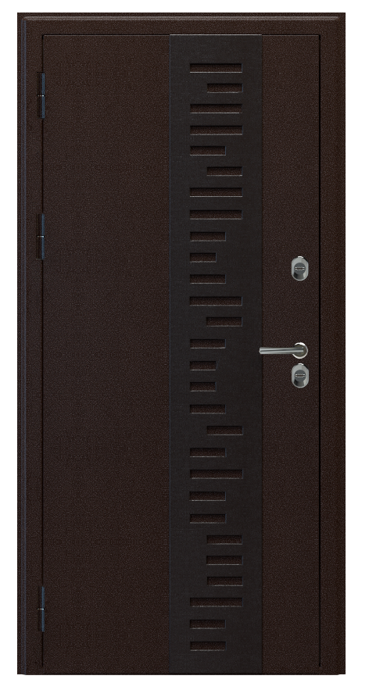
Толщина полотна | 102 мм
Толщина короба | 153 мм
Уплотнение | 3 контура D образных
Петли | 3 шт. С опорным подшипником 20х140
Отделка снаружи | Металл, плоский лист (без накладки) 1,4 мм антик медь
Отделка внутри | МДФ панель сосна прованс
Замок основной | Гардиан 30.11 (сувальдный)
Замок дополнительный | Гардиан 30.01 (сувальдный)
Ночная задвижка | есть
Утеплитель полотна | Минплита, Пробковая термоизоляция, Экструдированый полистирол» , Фольгированный вспененный полиэтилен, Пенопласт, Вспененный полиэтилен
Противосъёмные штыри | 3 шт PointLock
Регулировка | Эксцентрик
Открывание | левая и правая
Размер | 960-2050 мм
Остатки | 1 шт. правая и 1 шт. левая
код | 10815 (120/ 121)
Цена было | 145,650 ₽ | скидка 80% !!!
ЦЕНА РАСПРОДАЖИ | 29,130 ₽
3
Стальная Дверь TT3-G301 |  |  | ФОТО
Технические характеристики |  |  | 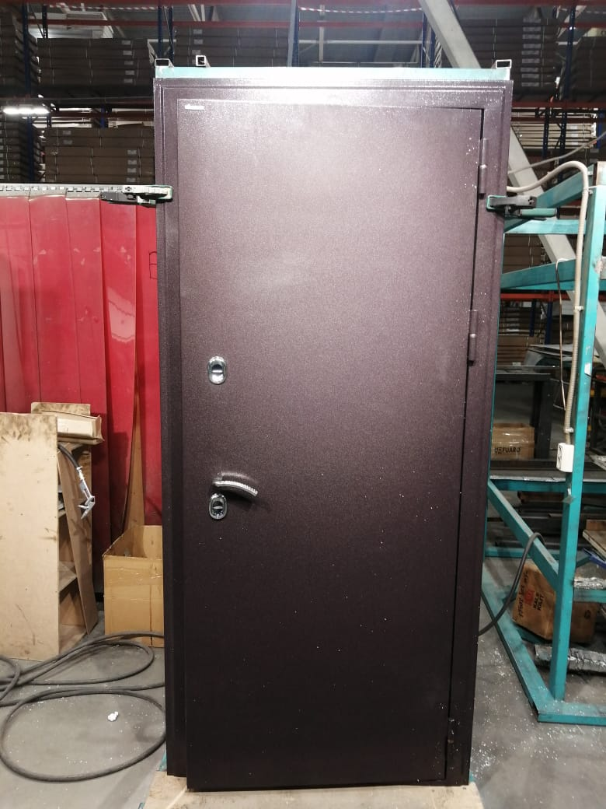 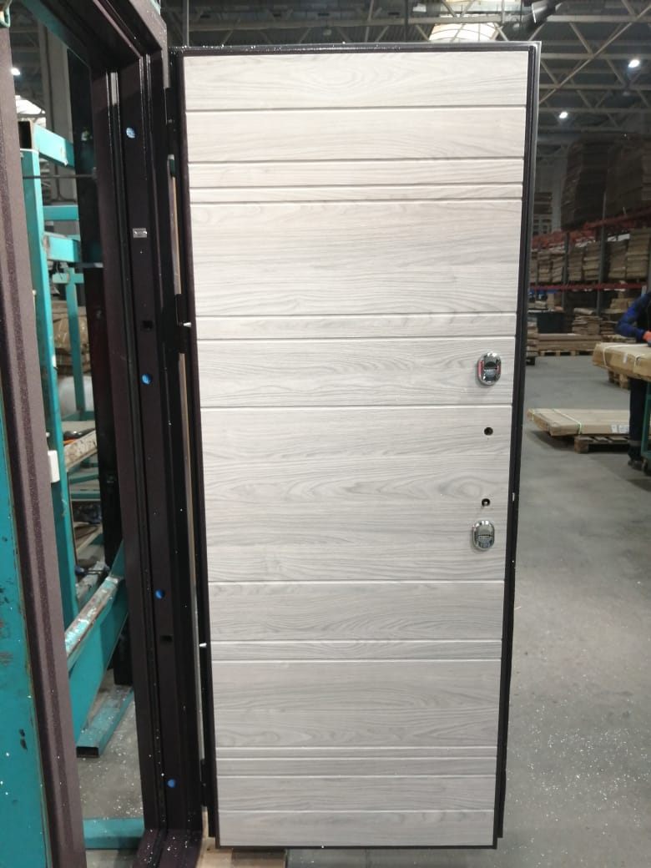
Толщина полотна | 102 мм
Толщина короба | 153 мм
Уплотнение | 3 контура D образных
Петли | 3 шт. С опорным подшипником 20х140
Отделка снаружи | Металл 1,5мм букле шоколад
Отделка внутри | МДФ панель вяз каньон вековой айс
Замок основной | Гардиан 30.11 (сувальдный)
Замок дополнительный | Гардиан 30.01 (сувальдный)
Ночная задвижка | есть
Утеплитель полотна | Минплита, Пробковая термоизоляция, Экструдированый полистирол» , Фольгированный вспененный полиэтилен, Пенопласт, Вспененный полиэтилен
...
ПРАЙС РАСПРОДАЖА ОТ 24.07.2025г. ЦЕНЫ УКАЗАНЫ В РУБЛЯХ С УЧЕТОМ НДС
ШОК-цена! Скидки до -80% на входные двери прошлых коллекций BERSERKER! Ловите момент пока не раскупили! Акция продлится до 31.08.2025 |  |  | Для заказа: менеджер Николаева Наталия Тел. +7 906 381 39 88 Эл. почта info@bersgroup.ru
Противосъёмные штыри | 3 шт PointLock
Регулировка | Эксцентрик
Открывание | левая
Размер | 960-2050 мм
Остатки | 2 шт.
код | 22329 (34)
Цена было | 76,700 ₽ | скидка 65% !!!
ЦЕНА РАСПРОДАЖИ | 26,845 ₽
4
Стальная Дверь TMF- G301 |  |  | ФОТО
Технические характеристики |  |  | 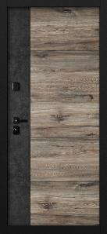 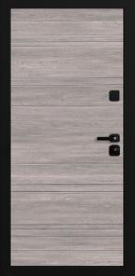
Толщина полотна | 100 мм
Толщина короба | 150 мм
Уплотнение | 3 контура D образных
Петли | 3 шт. С опорным подшипником 20х140
Отделка снаружи | hpl (муар черн)
Отделка внутри | МДФ панель вяз каньон вековой айс
Замок основной | Гардиан 30.11 (сувальдный)
Замок дополнительный | Гардиан 30.01 (сувальдный)
Ночная задвижка | есть
Утеплитель полотна | Минплита, Пробковая термоизоляция, Экструдированый полистирол» , Фольгированный вспененный полиэтилен, Пенопласт, Вспененный полиэтилен
Противосъёмные штыри | 3 шт PointLock
Регулировка | Эксцентрик
Открывание | левая 4 шт
Размер | 960-2050 мм
Остатки | 4 шт.
код | 9062 (43)
Цена было | 158,100 ₽ | скидка 70% !!!
ЦЕНА РАСПРОДАЖИ | 47,430 ₽
4
Стальная Дверь TT2-G301 |  |  | ФОТО
Технические характеристики |  |  | 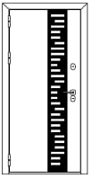
Толщина полотна | 102 мм
Толщина короба | 153 мм
Уплотнение | 3 контура D образных
Петли | 3 шт. С опорным подшипником 20х140
Отделка снаружи | металл 1,5мм антик серебро, перфонакладка
Отделка внутри | МДФ панель венге
Замок основной | Гардиан 30.11 (сувальдный)
Замок дополнительный | Гардиан 30.01 (сувальдный)
Ночная задвижка | есть
Утеплитель полотна | Минплита, Пробковая термоизоляция, Экструдированый полистирол» , Фольгированный вспененный полиэтилен, Пенопласт, Вспененный полиэтилен
Противосъёмные штыри | 3 шт PointLock
Регулировка | Эксцентрик
Открывание | правая
Размер | 960-2050 мм
Остатки | 1 шт.
код | 8882 (655)
Цена было | 81,006 ₽ | скидка 60% !!!
ЦЕНА РАСПРОДАЖИ | 32,402 ₽
4
Стальная Дверь TT2-G301 |  |  | ФОТО
Технические характеристики |  |  | 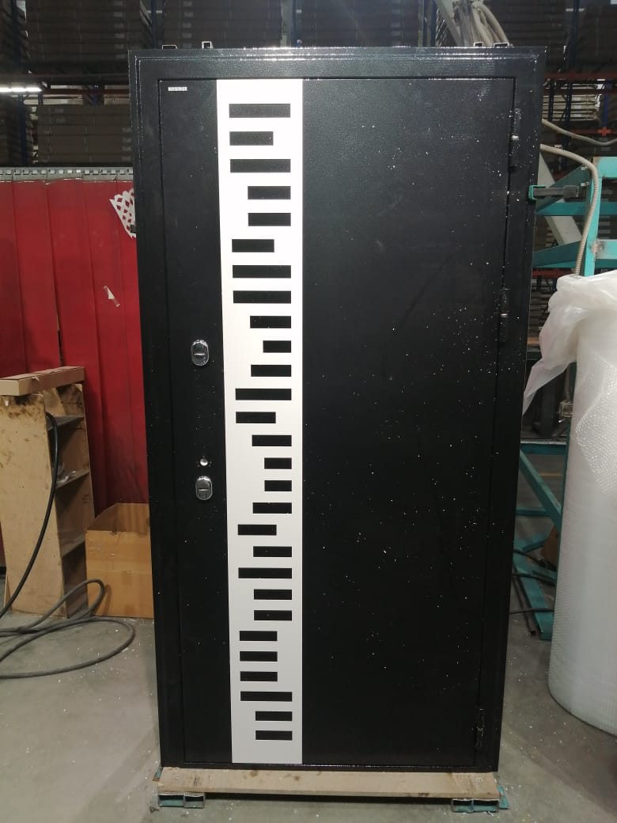 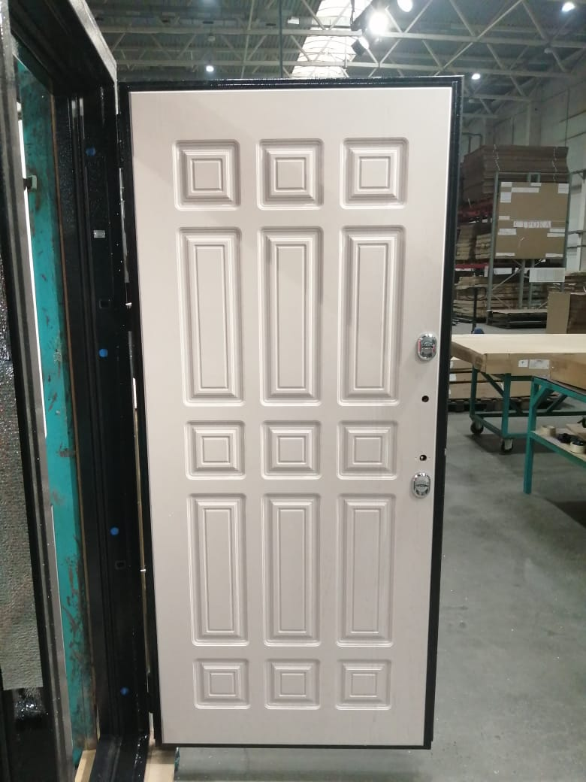
Толщина полотна | 102 мм
Толщина короба | 153 мм
Уплотнение | 3 контура D образных
Петли | 3 шт. С опорным подшипником 20х140
Отделка снаружи | металл 1,5мм антик серебро, перфонакладка
Отделка внутри | МДФ панель крем дип
Замок основной | Гардиан 30.11 (сувальдный)
Замок дополнительный | Гардиан 30.01 (сувальдный)
Ночная задвижка | есть
Утеплитель полотна | Минплита, Пробковая термоизоляция, Экструдированый полистирол» , Фольгированный вспененный полиэтилен, Пенопласт, Вспененный полиэтилен
...
ПРАЙС РАСПРОДАЖА ОТ 24.07.2025г. ЦЕНЫ УКАЗАНЫ В РУБЛЯХ С УЧЕТОМ НДС
ШОК-цена! Скидки до -80% на входные двери прошлых коллекций BERSERKER! Ловите момент пока не раскупили! Акция продлится до 31.08.2025 |  |  | Для заказа: менеджер Николаева Наталия Тел. +7 906 381 39 88 Эл. почта info@bersgroup.ru
Противосъёмные штыри | 3 шт PointLock
Регулировка | Эксцентрик
Открывание | правая
Размер | 960-2050 мм
Остатки | 1 шт.
код | 10815 (164)
Цена было | 79,519 ₽ | скидка 60% !!!
ЦЕНА РАСПРОДАЖИ | 31,808 ₽
4
Стальная Дверь TT3-G301 |  |  | ФОТО
Технические характеристики |  |  | 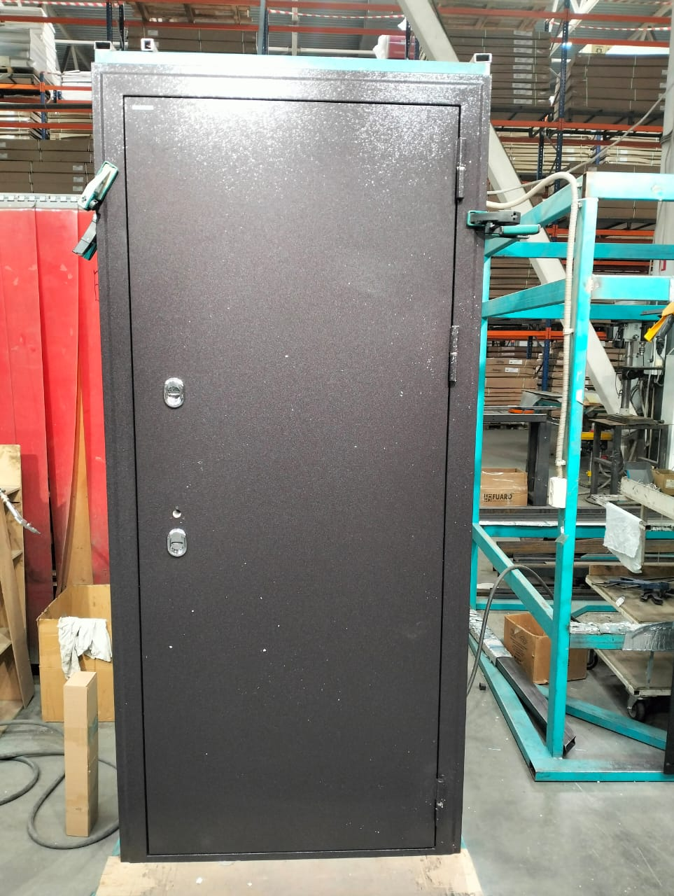 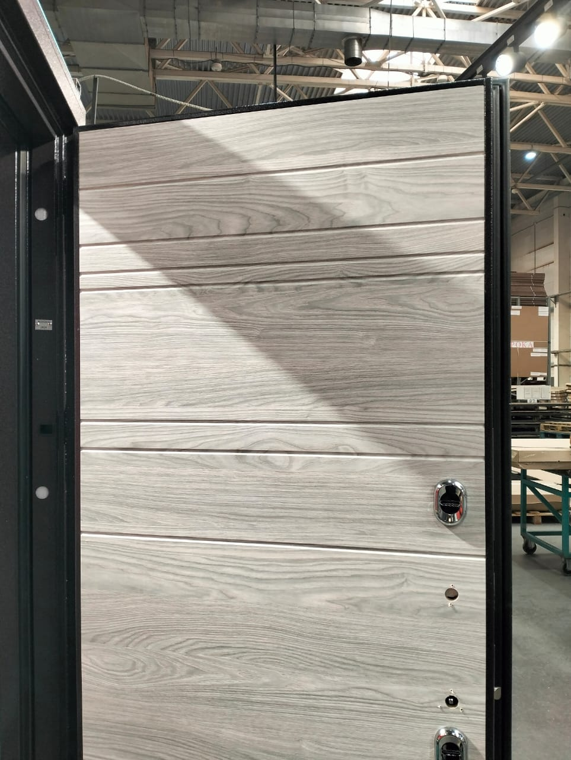
Толщина полотна | 102 мм
Толщина короба | 153 мм
Уплотнение | 3 контура D образных
Петли | 3 шт. С опорным подшипником 20х140
Отделка снаружи | металл 1,5мм букле шоколад
Отделка внутри | МДФ панель вяз каньон вековой айс
Замок основной | Гардиан 30.11 (сувальдный)
Замок дополнительный | Гардиан 30.01 (сувальдный)
Ночная задвижка | есть
Утеплитель полотна | Минплита, Пробковая термоизоляция, Экструдированый полистирол» , Фольгированный вспененный полиэтилен, Пенопласт, Вспененный полиэтилен
Противосъёмные штыри | 3 шт PointLock
Регулировка | Эксцентрик
Открывание | правая
Размер | 860-2050 мм
Остатки | 1 шт.
код | 9838 (445)
Цена было | 113,241 ₽ | скидка 70% !!!
ЦЕНА РАСПРОДАЖИ | 33,972 ₽
4
Стальная Дверь TT3-G301 |  |  | ФОТО
Технические характеристики |  |  | 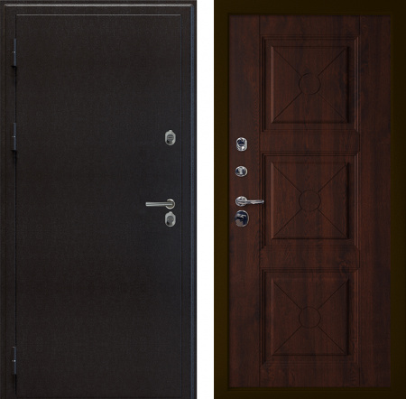
Толщина полотна | 102 мм
Толщина короба | 153 мм
Уплотнение | 3 контура D образных
Петли | 3 шт. С опорным подшипником 20х140
Отделка снаружи | металл 1,5мм букле шоколад
Отделка внутри | МДФ панель вяз каньон вековой графит
Замок основной | Гардиан 30.11 (сувальдный)
Замок дополнительный | Гардиан 30.01 (сувальдный)
Ночная задвижка | есть
Утеплитель полотна | Минплита, Пробковая термоизоляция, Экструдированый полистирол» , Фольгированный вспененный полиэтилен, Пенопласт, Вспененный полиэтилен
...
ПРАЙС РАСПРОДАЖА ОТ 24.07.2025г. ЦЕНЫ УКАЗАНЫ В РУБЛЯХ С УЧЕТОМ НДС
ШОК-цена! Скидки до -80% на входные двери прошлых коллекций BERSERKER! Ловите момент пока не раскупили! Акция продлится до 31.08.2025 |  |  | Для заказа: менеджер Николаева Наталия Тел. +7 906 381 39 88 Эл. почта info@bersgroup.ru
Противосъёмные штыри | 3 шт PointLock
Регулировка | Эксцентрик
Открывание | правая
Размер | 960-2050 мм
Остатки | 6 шт.
код | 9838 (456)
Цена было | 76,196 ₽ | скидка 55% !!!
ЦЕНА РАСПРОДАЖИ | 34,288 ₽
4
Стальная Дверь TT5- G311 (BERSERKER TERMAX Lumi Classic) |  |  | ФОТО
Технические характеристики |  |  | 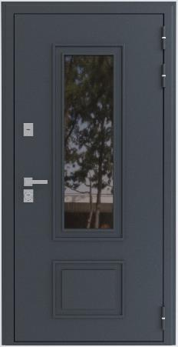 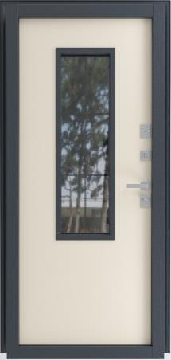
Толщина полотна | 102 мм
Толщина короба | 153 мм
Уплотнение | 3 контура D образных
Петли | 3 шт. С опорным подшипником 20х140
Отделка снаружи | металл 1,5мм букле шоколад
Отделка внутри | МДФ панель вяз каньон вековой айс
Замок основной | Гардиан 30.11 (сувальдный)
Замок дополнительный | Гардиан 30.01 (сувальдный)
Ночная задвижка | есть
Утеплитель полотна | Минплита, Пробковая термоизоляция, Экструдированый полистирол» , Фольгированный вспененный полиэтилен, Пенопласт, Вспененный полиэтилен
Противосъёмные штыри | 3 шт PointLock
Регулировка | Эксцентрик
Открывание | правая
Размер | 960-2050 мм
Остатки | 1 шт.
код | 456
Цена было | 81,388 ₽ | скидка 50% !!!
ЦЕНА РАСПРОДАЖИ | 40,694 ₽
4
Стальная Дверь TL(1.2)-B301 (TeploGarant 2 (два замка) |  |  | ФОТО
Технические характеристики |  |  | 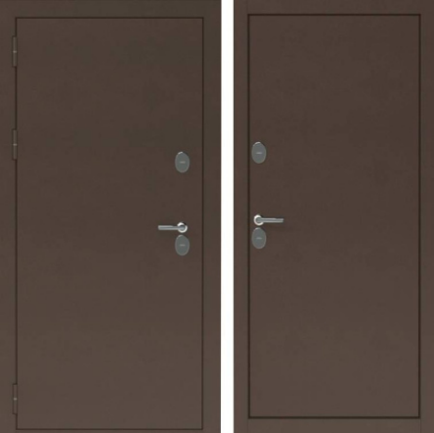
Толщина полотна | 102 мм
Толщина короба | 153 мм
Уплотнение | 3 контура D образных
Петли | 3 шт. С опорным подшипником 20х140
Отделка снаружи | металл 1,2 мм антик медь
Отделка внутри | металл 1,2 мм антик медь
Замок основной | Замок Сувальдный 87348 Border G 9-6 Э Ключ 112 Мм
Замок дополнительный | Замок Сувальдный 87346 Border G 8-6 Э Ключ 112 Мм
Ночная задвижка | есть
Утеплитель полотна | Лист «Пенопласт»
Противосъёмные штыри | 2 шт PointLock
Регулировка | Эксцентрик
Открывание | левая
Размер | 860-2050 мм
Остатки | 1 шт.
код | 25
Цена было | 66,947 ₽ | скидка 60% !!!
ЦЕНА РАСПРОДАЖИ | 26,779 ₽
4
Стальная Дверь TT2-G305 (TERMAX Z 911) |  |  | ФОТО
Технические характеристики |  |  | 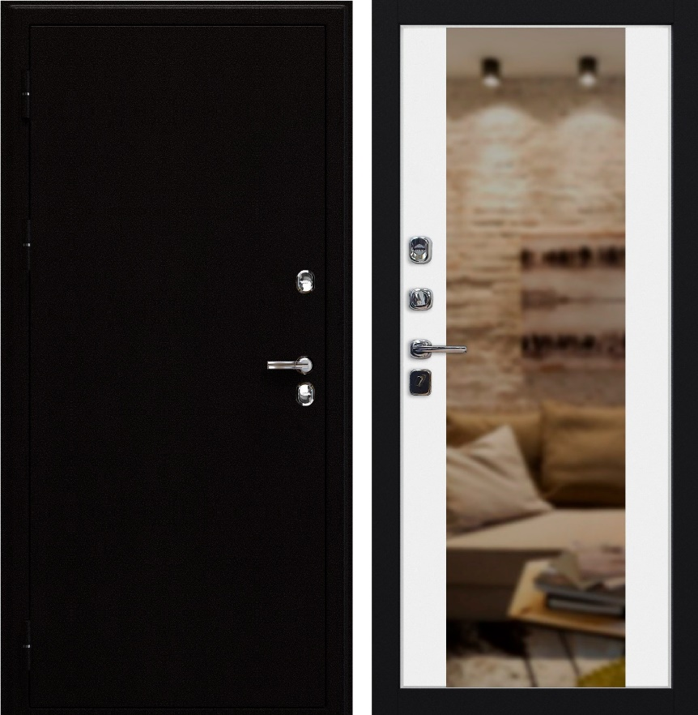
Толщина полотна | 102 мм
Толщина короба | 153 мм
Уплотнение | 3 контура D образных
Петли | 3 шт. С опорным подшипником 20х140
Отделка снаружи | металл 1,5 мм муар черн.
Отделка внутри | МДФ панель белая с зеркалом
Замок основной | Гардиан 30.11 (сувальдный)
Замок дополнительный | Гардиан 30.01 (сувальдный)
Ночная задвижка | есть
Утеплитель полотна | Минплита, Пробковая термоизоляция, Экструдированый полистирол» , Фольгированный вспененный полиэтилен, Пенопласт, Вспененный полиэтилен
Противосъёмные штыри | 3 шт PointLock
Регулировка | Эксцентрик
Открывание | левая
Размер | 960-2050 мм
Остатки | 2 шт.
код | 136
Цена было | 66,787 ₽ | скидка 50% !!!
ЦЕНА РАСПРОДАЖИ | 33,393 ₽
4
Стальная Дверь TT3-G301 (SUPERTERMA 1060) |  |  | ФОТО
Технические характеристики |  |  | 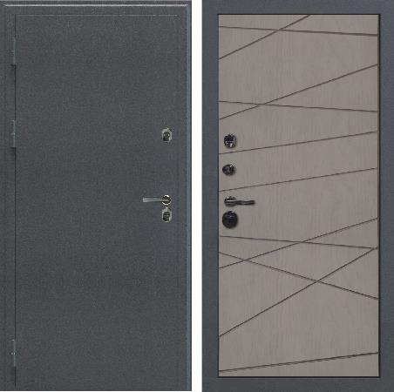
Толщина полотна | 102 мм
Толщина короба | 153 мм
Уплотнение | 3 контура D образных
Петли | 3 шт. С опорным подшипником 20х140
Отделка снаружи | металл 1,5 мм муар серый
Отделка внутри | МДФ панель ясень грей софт
Замок основной | Гардиан 30.11 (сувальдный)
Замок дополнительный | Гардиан 30.01 (сувальдный)
Ночная задвижка | есть
Утеплитель полотна | Минплита, Пробковая термоизоляция, Экструдированый полистирол» , Фольгированный вспененный полиэтилен, Пенопласт, Вспененный полиэтилен
...
ПРАЙС РАСПРОДАЖА ОТ 24.07.2025г. ЦЕНЫ УКАЗАНЫ В РУБЛЯХ С УЧЕТОМ НДС
ШОК-цена! Скидки до -80% на входные двери прошлых коллекций BERSERKER! Ловите момент пока не раскупили! Акция продлится до 31.08.2025 |  |  | Для заказа: менеджер Николаева Наталия Тел. +7 906 381 39 88 Эл. почта info@bersgroup.ru
Противосъёмные штыри | 3 шт PointLock
Регулировка | Эксцентрик
Открывание | левая
Размер | 960-2050 мм
Остатки | 5 шт.
код | 191
Цена было | 75,587 ₽ | скидка 60% !!!
ЦЕНА РАСПРОДАЖИ | 30,235 ₽
5
Стальная Дверь TT5(FR400)-K310RL(bl) (BERSERKER TERMAX Lumi compact F Black) |  |  | ФОТО
Технические характеристики |  |  | 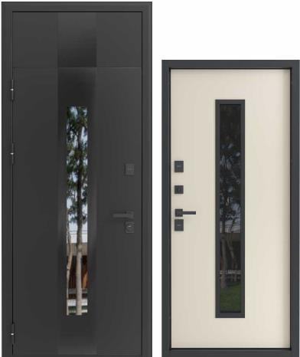
Толщина полотна | 102 мм
Толщина короба | 153 мм
Уплотнение | 3 контура D образных
Петли | 3 шт. С опорным подшипником 20х140
Отделка снаружи | металл 1,5 мм муар черный с бл.
Отделка внутри | МДФ панель беж нубук
Замок основной | Гардиан 30.11 (сувальдный)
Замок дополнительный | Гардиан 30.01 (сувальдный)
Ночная задвижка | есть
Утеплитель полотна | Минплита, Пробковая термоизоляция, Экструдированый полистирол» , Фольгированный вспененный полиэтилен, Пенопласт, Вспененный полиэтилен
...

CYBER
ПРАЙС РАСПРОДАЖА ОТ 24.07.2025г. ЦЕНЫ УКАЗАНЫ В РУБЛЯХ С УЧЕТОМ НДС
ШОК-цена! Скидки до -80% на входные двери прошлых коллекций BERSERKER! Ловите момент пока не раскупили! Акция продлится до 31.08.2025 |  |  | Для заказа: менеджер Николаева Наталия Тел. +7 906 381 39 88 Эл. почта info@bersgroup.ru
CYBER ДВЕРИ (c электронными замками)
1
Стальная Дверь W3-305 |  |  | ФОТО
Технические характеристики |  |  | 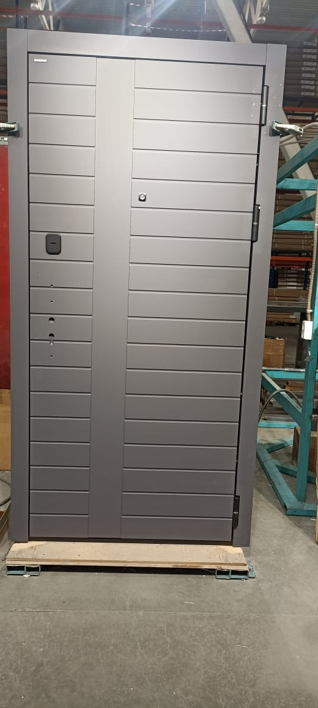 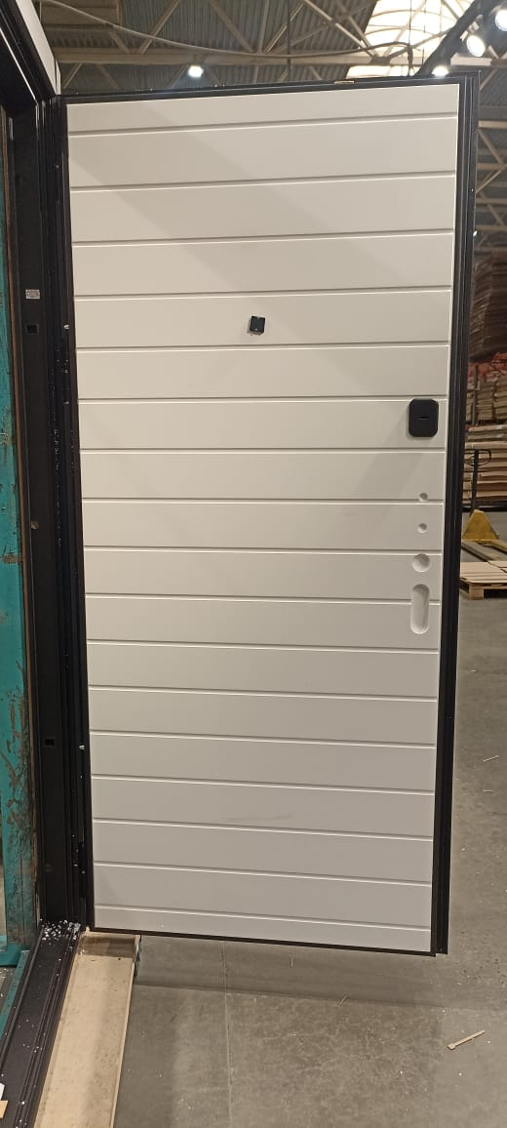
Толщина полотна | 80 по металлу + 12 мм наружная отделка + 6мм выступает внутренняя отделка (при толщине внутренней отделки 16мм)
Толщина короба | 95 по металлу + 12 мм наличники
Уплотнение | 3 контура ( 2D образных и 1 магнитный)
Петли | 3 шт. С опорным подшипником 20х140
Отделка снаружи | МДФ панель грей нубук (муар черный)
Отделка внутри | МДФ панель белая
Замок основной | Замок Дверной Врезного Типа Kaadas S500 Черный
Замок дополнительный | Замок Сувальдный Kale 447L с длинным ключом
Ночная задвижка | есть
Утеплитель полотна | Минеральная плита KNAUF TERMO
Противосъёмные штыри | 3 шт PointLock
Регулировка | Эксцентрик
Открывание | правая
Размер | 970-2060 мм
Остатки | 1 шт.
код | 18666 (1)
Цена было | 82,135 ₽ | скидка 60% !!!
ЦЕНА РАСПРОДАЖИ | 32,854 ₽
3
Стальная Дверь W3(тип3)-306 |  |  | ФОТО
Технические характеристики |  |  | 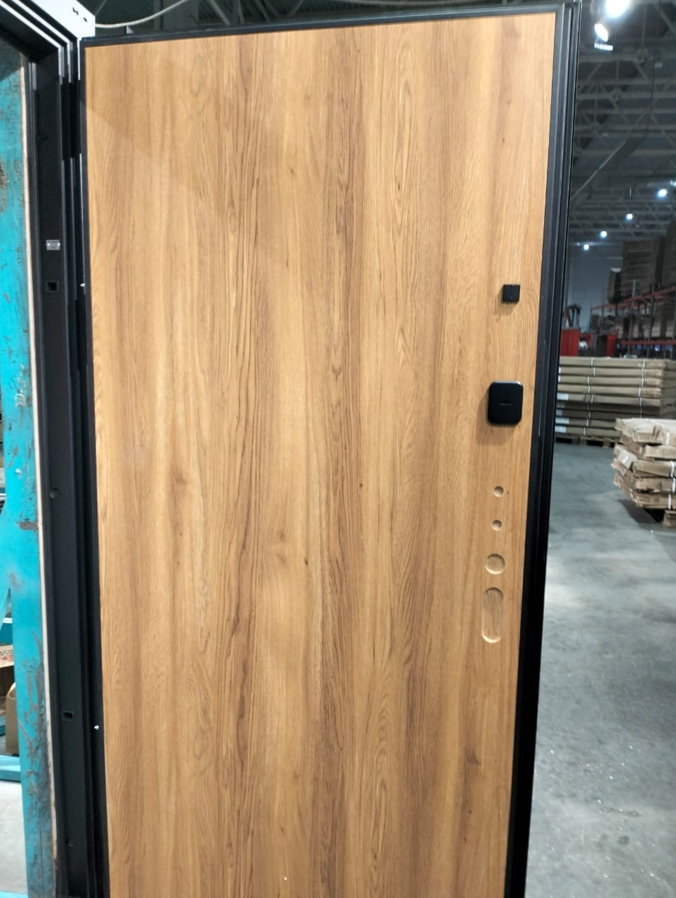 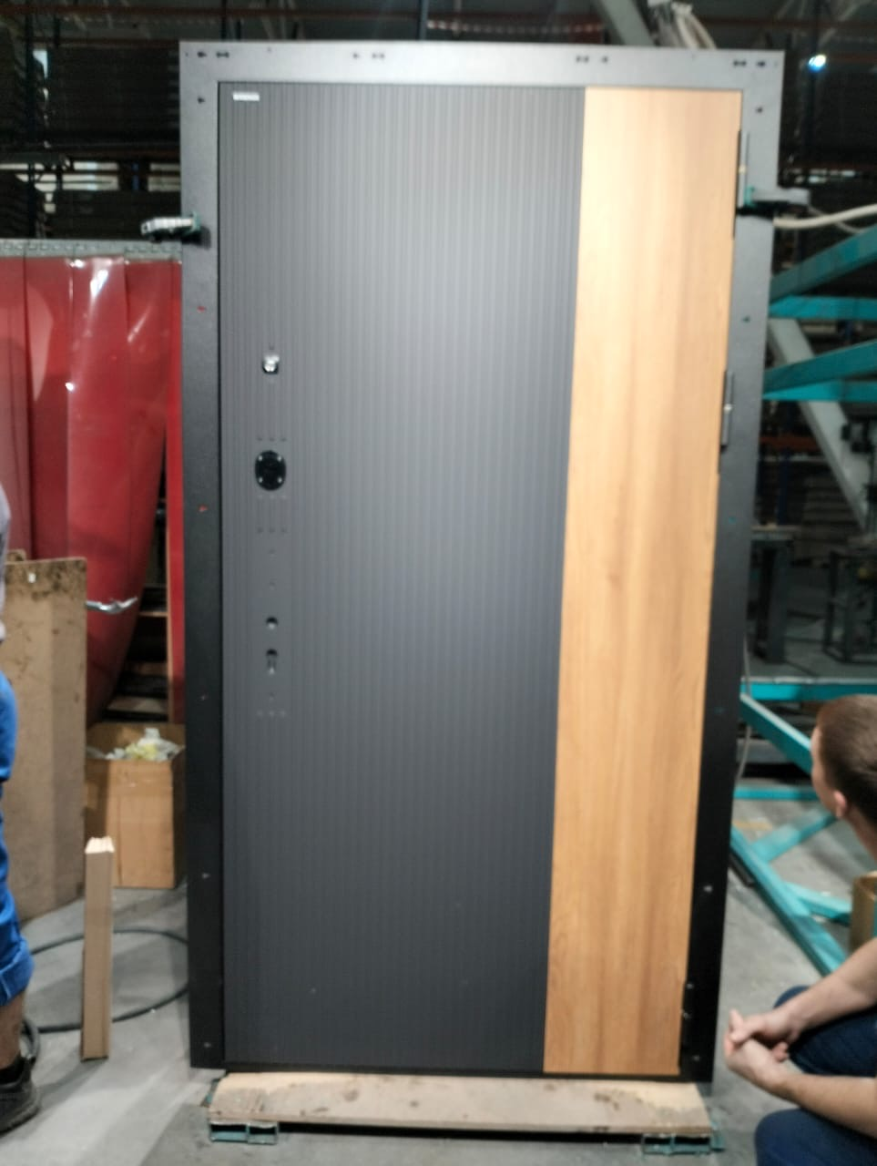
Толщина полотна | 80 по металлу + 12 мм наружная отделка
Толщина короба | 95 по металлу + 12 мм наличники
Уплотнение | 3 контура ( 2D образных и 1 магнитный)
Петли | 3 шт. С опорным подшипником 20х140
Отделка снаружи | МДФ панель бархат феррум (муар черный)
Отделка внутри | МДФ панель дуб браун
Замок основной | отверстие (?) под замок Замок Philips easykey ddl603e
Замок дополнительный | Замок Сувальдный Kale 447L с длинным ключом
Ночная задвижка | есть
Утеплитель полотна | Минеральная плита KNAUF TERMO
...
ПРАЙС РАСПРОДАЖА ОТ 24.07.2025г. ЦЕНЫ УКАЗАНЫ В РУБЛЯХ С УЧЕТОМ НДС
ШОК-цена! Скидки до -80% на входные двери прошлых коллекций BERSERKER! Ловите момент пока не раскупили! Акция продлится до 31.08.2025 |  |  | Для заказа: менеджер Николаева Наталия Тел. +7 906 381 39 88 Эл. почта info@bersgroup.ru
Противосъёмные штыри | 3 шт PointLock
Регулировка | Эксцентрик
Открывание | правая
Размер | 970-2060 мм
Остатки | 1 шт.
код | 17547 (41)
Цена было | 117,816 ₽ | скидка 80% !!!
ЦЕНА РАСПРОДАЖИ | 23,563 ₽
3
Стальная Дверь W3-305 |  |  | ФОТО
Технические характеристики |  |  | 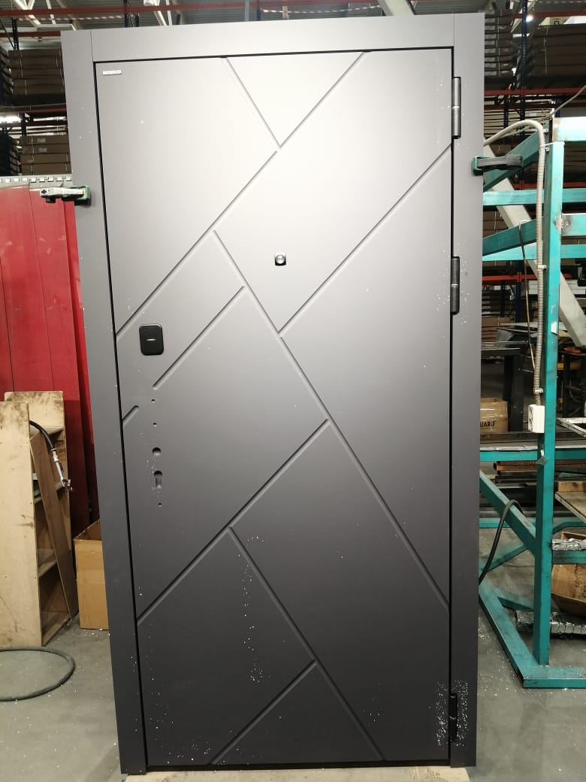 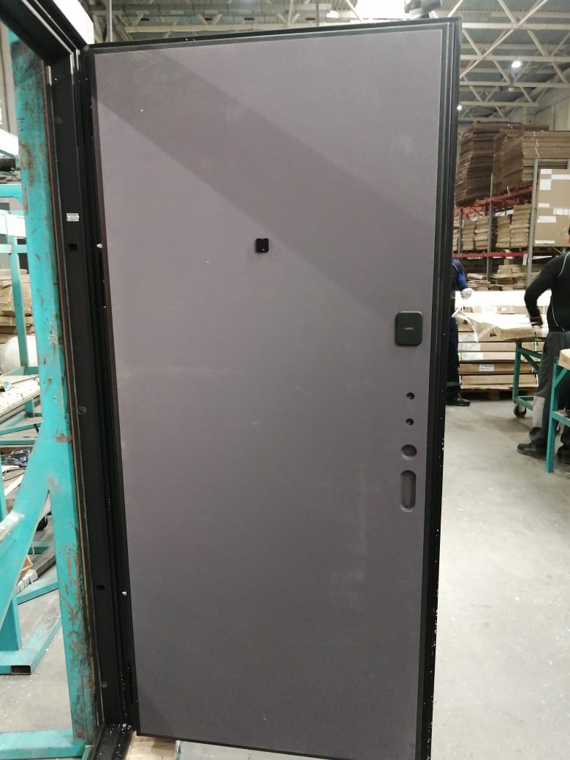
Толщина полотна | 80 по металлу + 12 мм наружная отделка + 6мм выступает внутренняя отделка (при толщине внутренней отделки 16мм)
Толщина короба | 95 по металлу + 12 мм наличники
Уплотнение | 3 контура ( 2D образных и 1 магнитный)
Петли | 3 шт. С опорным подшипником 20х140
Отделка снаружи | МДФ панель графит нубук (муар черный)
Отделка внутри | МДФ панель графит нубук
Замок основной | Замок Дверной Врезного Типа Kaadas S500 Черный
Замок дополнительный | Замок Сувальдный Kale 447L с длинным ключом
Ночная задвижка | есть
Утеплитель полотна | Минеральная плита KNAUF TERMO
...

